Chi tiết địa chất
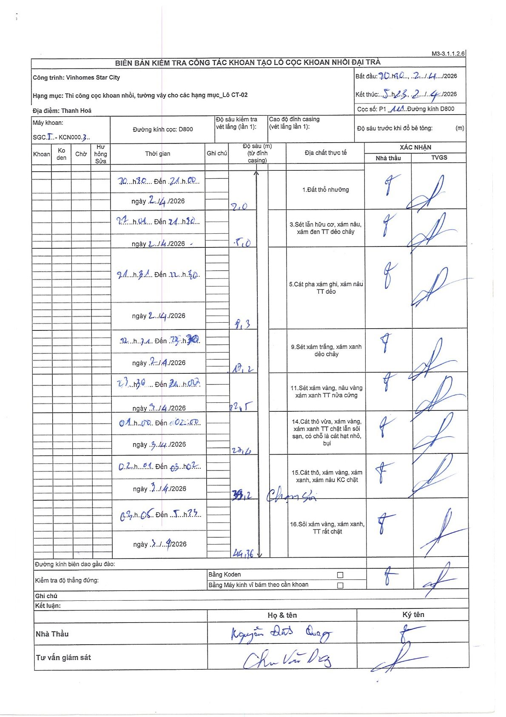
Dự án | Star City Thanh Hóa
Hạng mục | Thi công cọc khoan nhồi, tường vây cho các hạng mục_Lô CT-02
Tên bộ phận | Thanh Hoá
Số hiệu cọc | P1-111
Tên Máy khoan | SGCT-KCN0003
Đường kính | D800
Bắt đầu thi công | 20:30 02/04/2026
Kết thúc thi công | 05:33 03/04/2026

Địa chất TT | Đường kính | Mô tả lớp thiết kế | Từ (h) | Đến (h) | Cao độ từ | Cao độ đến | T.Gian (h) | Dài (m) | V (m/h) | Ghi chú
1.Đất thổ nhưỡng | D800 | Đất thổ nhưỡng | 10:10 02/04/2026 | 21:00 02/04/2026 | 0 | -2 | 10.83 | 2 | 0.18
2 | D800 | Sét lẫn hữu cơ, xám nâu, xám đen TT dẻo chảy | 21:01 02/04/2026 | 21:30 02/04/2026 | -2 | -5 | 0.48 | 3 | 6.21
3 | D800 | Cát pha xám ghi, xám nâu TT dẻo | 21:31 02/04/2026 | 22:30 02/04/2026 | -5 | -8.3 | 0.98 | 3.3 | 3.36
4 | D800 | Sét xám trắng, xám xanh dẻo chảy | 22:31 02/04/2026 | 23:30 02/04/2026 | -8.3 | -18.2 | 0.98 | 9.9 | 10.07
5 | D800 | Sét xám vàng, nâu vàng xám xanh TT nửa cứng | 23:31 02/04/2026 | 01:00 02/04/2026 | -18.2 | -22.5 | 1.48 | 4.3 | 2.9
6 | D800 | Cát thô vừa, xám vàng, xám xanh TT chặt lẫn sỏi sạn, có chỗ là cát hạt nhỏ, bụi | 01:01 02/04/2026 | 02:00 02/04/2026 | -22.5 | -27.4 | 0.98 | 4.9 | 4.98
7 | D800 | Cát thô, xám vàng, xám xanh, xám nâu KC chặt | 02:01 02/04/2026 | 03:02 02/04/2026 | -27.4 | -33.2 | 1.02 | 5.8 | 5.7 | Chạm sỏi
8 | D800 | Sỏi xám vàng, xám xanh, TT rất chặt | 03:05 02/04/2026 | 05:23 02/04/2026 | -33.2 | -44.36 | 2.3 | 11.16 | 4.85

ẢNH BIÊN BẢN GỐC

